ЛП1
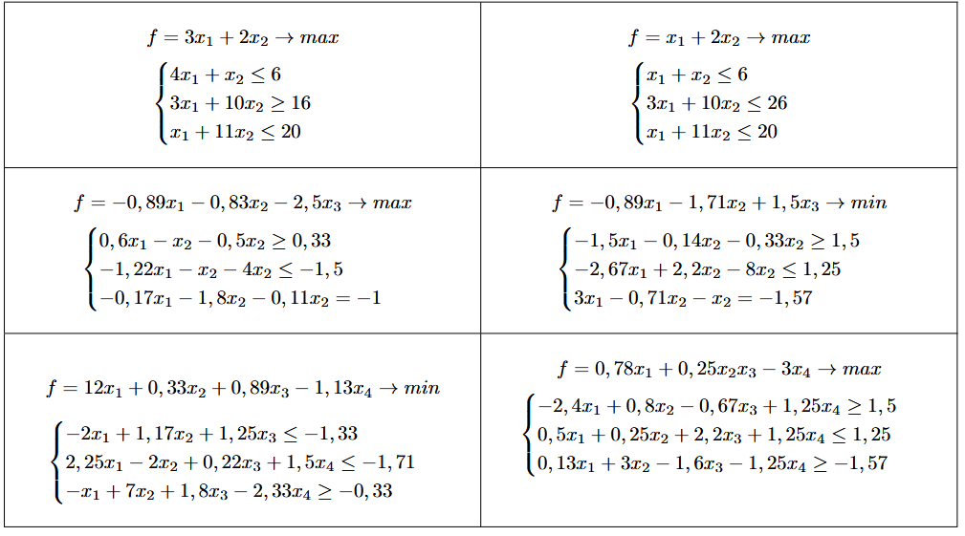
f= | 3*x1 + 2*x2 --> max
 | x1 | x2
незивестные:
коэф.

